04.06.2026
 | Издательская группа "Новое знание" и "Открытая книга" г. Минск www.wnk.biz тел. +375 17 360 20 02, +375 33 621 76 54 (WhatsApp); e-mail: sale@wnk.biz, contact@wnk.biz, openbook.publisher@gmail.com

# | Обложка | Название | Автор | ISBN | Год | Стр. | Обл | Цена RUB отпускная со скидкой 30% | Ссылка на наш сайт | примечания
Художественная литература
1 | 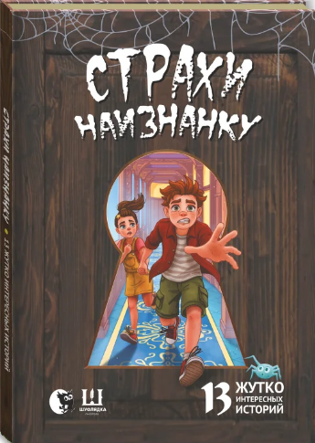 | НОВИНКА Страхи наизнанку. 13 жутко интересных историй | Коллектив авторов (Шуфлядка писателей) | 978-985-7196-85-2 | 2026 | 120 | П | 686.00 | Страхи
2 | 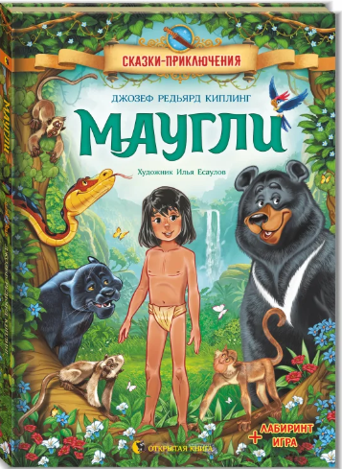 | НОВИНКА Маугли | Дж. Р. Киплинг | 978-985-7196-83-8 | 2026 | 156 | П | 924.00 | Маугли
3 | 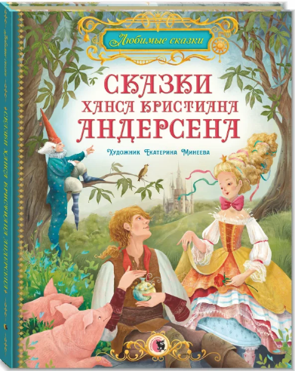 | НОВИНКА Сказки Ханса Кристиана Андерсена | Х.К. Андерсен | 978-985-7196-53-1 | 2026 | 56 | П | 585.2 | Андерсен
4 |  | НОВИНКА Сказки Шарля Перро | Ш. Перро | 978-985-7196-57-9 | 2026 | 56 | П | 585.2 | Перро
5 | 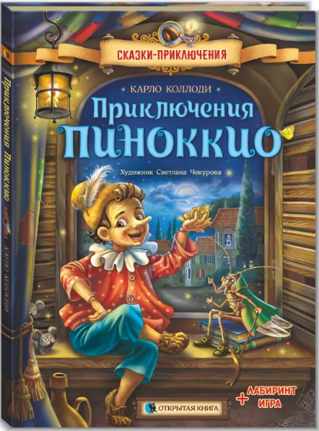 | Приключения Пиноккио | Карло Коллоди | 978-985-7196-51-7 | 2025 | 152 | П | 924 | Пиноккио
6 | 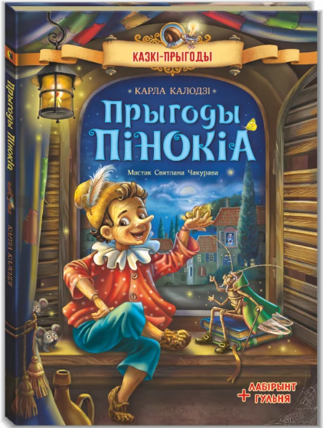 | Прыгоды Пiнокiа (на беларускай мове) | Карла Калодзi | 978-985-7196-52-4 | 2025 | 152 | П | 924 | Пiнокiа
7 |  | Тролль | Лемменс Тинеке, Сенден Марго | 978-985-7196-37-1 | 2025 | 26 | П | 616.00 | Тролль
8 | 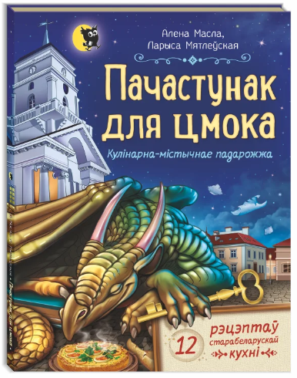 | Пачастунак для цмока (на беларускай мове) | Масла А., Мятлеўская Л. | 978-985-7196-34-0 | 2025 | 120 | П | 686.00 | Пачастунак
9 | 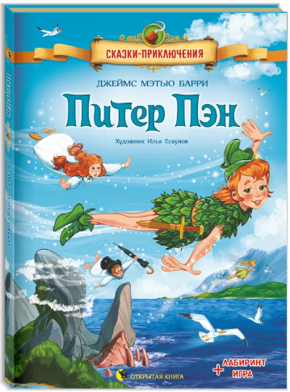 | Питер Пэн | Джеймс Мэтью Барри | 978-985-7196-33-3 | 2025 | 136 | П | 924.00 | Питер Пэн
10 |  | Арабские сказки | Илл.: Олег Гончаров | 978-985-7196-36-4 | 2025 | 65 | П | 585.20 | Арабские сказки
11 |  | Английские сказки | Илл.: Владимир Ненов | 978-985-7196-19-7 | 2025 | 65 | П | 585.20 | Английские сказки
12 | 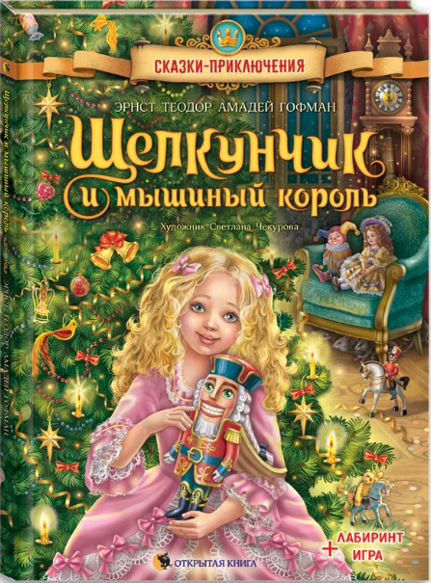 | Щелкунчик и мышиный король | Э.Т.А. Гофман | 978-985-7196-21-0 | 2024 | 56 | П | 812.35 | Щелкунчик и мышиный король
13 | 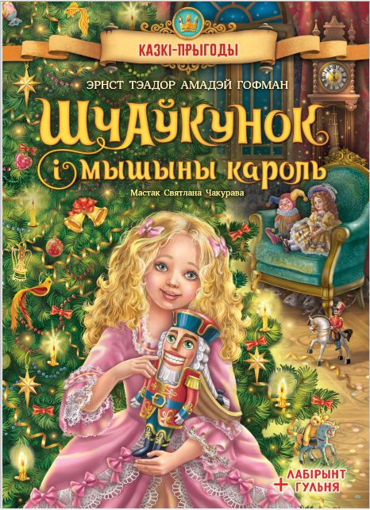 | Шчаўкунок i мышыны кароль (на беларускай мове) | Э.Т.А. Гофман | 978-985-7196-50-0 | 2025 | 56 | П | 812.35 | Шчаўкунок i мышыны кароль
14 |  | Снежная королева | Х.К. Андерсен | 978-985-7196-20-3 | 2024 | 56 | П | 585.20 | Снежная королева
15 | 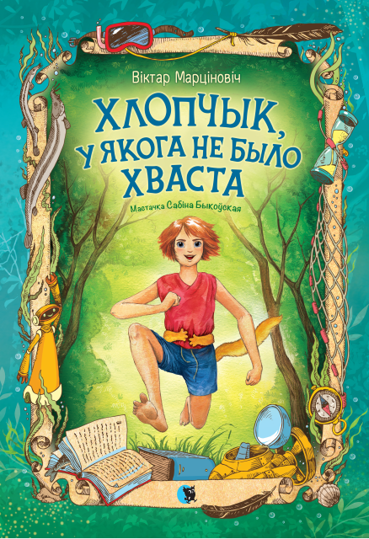 | Хлопчык, у якога не было хваста (на беларускай мове) | В.Марцiновiч | 978-985-7196-35-7 | 2025 | 84 | П | 686.00 | Хлопчык
16 | 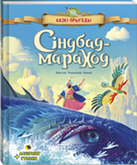 | Сіндбад-мараход (на бел. мове) | Илл.: Ненов В.Н. | 978-985-7151-95-0 | 2023 | 76 | П | 585.20 | Сiндбад-мараход
17 | 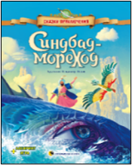 | Синдбад-мореход | Илл.: Ненов В.Н. | 978-985-7151-94-3 | 2023 | 76 | П | 585.20 | Синдбад-мореход
18 | 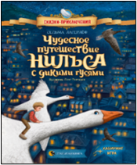 | Чудесное путешествие Нильса с дикими гусями | Илл.: Олег Гончаров | 978-985-7151-93-6 | 2023 | 186 | П | 1078.00 | Чудесное Путешествие Нильса
19 | 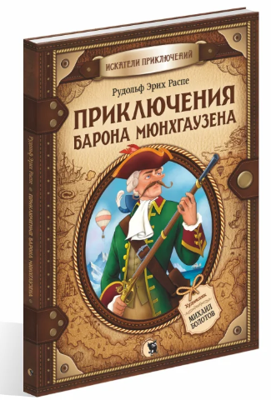 | Приключения барона Мюнхгаузена | Р.Э. Распе | 978-985-7196-02-9 | 2024 | 116 | П | 812.35 | Приключения барона Мюнхгаузена
20 |  | Волшебные сказки | Илл.: Кондесюк С.В. | 978-985-7196-10-4 | 2023 | 80 | П | 585.20 | Волшебные сказки Гауфа
21 | 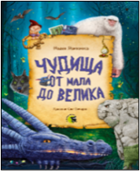 | Чудища от мала до велика | Автор: Надея Ясминска, Илл.: Олег Гончаров | 978-985-7196-09-8 | 2023 | 54 | П | 585.20 | Чудища от мала до велика
22 |  | Русские народные сказки | Илл.: Третьякова Е.А. | 978-985-7196-08-1 | 2023 | 60 | П | 585.20 | Русские народные сказки
23 | 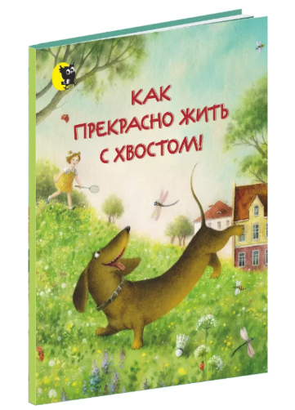 | Как прекрасно жить с хвостом!: Стихи | Валаханович К.Л. | 978-985-7151-74-5 | 2020 | 32 | П | 294.00 | Как прекрасно жить с хвостом!
24 |  | Кто спрятался? В океане. Потяни и узнай | Маршалл Н. | 978-985-7151-56-1 | 2017 | 10 | П | 392.00 | Кто спрятался? В океане
25 | 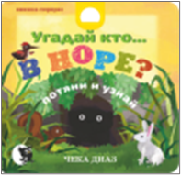 | Угадай кто… В НОРЕ? | Чека Диаз | 978-985-7151-65-3 | 2018 | 10 | П | 392.00 | Угадай кто в норе?
26 | 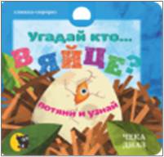 | Угадай кто… В ЯЙЦЕ? | Чека Диаз | 978-985-7151-66-0 | 2018 | 10 | П | 392.00 | Угадай кто в яйце?
27 | 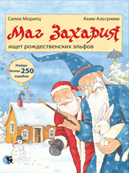 | Маг Захария ищет рождественских эльфов | Моритц С., Альгримм А. | 978-985-7151-99-8 | 2024 | 30 | П | 392.00 | Маг Захария ищет рождественских эльфов
28 | 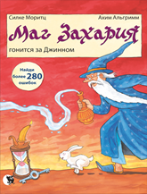 | Маг Захария гонится за Джинном | Моритц С., Альгримм А. | 978-985-7151-96-7 | 2024 | 30 | П | 392.00 | Маг Захария гонится за Джинном
29 | 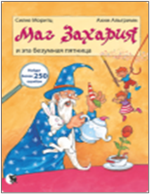 | Маг Захария и эта безумная пятница. | Моритц С., Альгримм А. | 978-985-7151-60-8 | 2017 | 30 | П | 392.00 | Маг Захария и эта безумная пятница
30 |  | Самые странные животные | Банфи К. | 978-985-7151-69-1 | 2019 | 46 | П | 569.80 | Самые странные животные
31 |  | Самые удивительные рептилии | Банфи К. | 978-985-7151-84-4 | 2021 | 64 | П | 569.80 | Самые удивительные рептилии
32 | 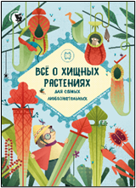 | Всё о хищных растениях | Фин Е. | 978-985-7151-98-1 | 2024 | 48 | П | 569.80 | Все о хищных растениях
Активити-тетради, раскраски-плакаты
33 |  | Активити-тетрадь "Мой щенок и я" (+ 200 наклеек) | Станкевич С.А. | 978-985-7196-12-8 | 2024 | 16 | О | 154.00 | Мой щенок и я
34 | 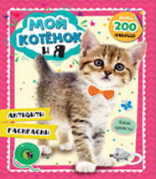 | Активити-тетрадь "Мой котенок и я" (+ 200 наклеек) | Станкевич С.А. | 978-985-7196-11-1 | 2024 | 16 | О | 154.00 | Мой котенок и я
35 | 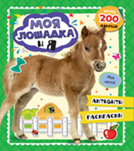 | Активити-тетрадь "Моя лошадка и я" (+ 200 наклеек) | Станкевич С.А. | 978-985-7196-13-5 | 2024 | 16 | О | 154.00 | Моя лошадка и я
36 | 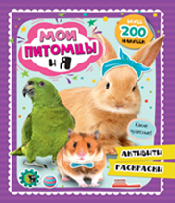 | Активити-тетрадь "Мои питомцы и я" (+ 200 наклеек) | Станкевич С.А. | 978-985-7196-14-2 | 2024 | 16 | О | 154.00 | Мои питомцы и я
37 | 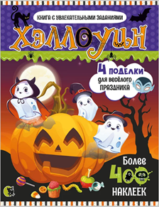 | Хэллоуин: Активити-тетрадь с наклейками | Станкевич С.А. | 978-985-7196-24-1 | 2024 | 16 | О | 180.00 | Хэллоуин
38 | 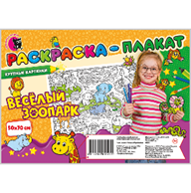 | Раскраска-плакат "Веселый зоопарк" (50*70, крупные картинки) | Рудковская Т.М. | 481-4204-0002-25 | 2024 | 1 | - | 92.40 | Веселый зоопарк
39 | 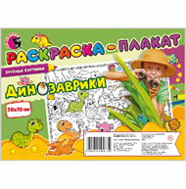 | Раскраска-плакат "Динозаврики" (50*70, крупные картинки) | Рудковская Т.М. | 481-4204-0002-32 | 2024 | 1 | - | 92.40 | Динозаврики
40 | 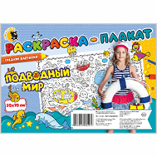 | Раскраска-плакат "Подводный мир " (50*70, средние картинки) | Рудковская Т.М. | 481-4204-0002-49 | 2024 | 1 | - | 92.40 | Подводный мир
41 | 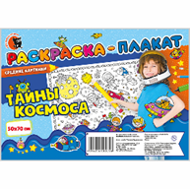 | Раскраска-плакат "Тайны космоса" (50*70, средние картинки) | Рудковская Т.М. | 481-4204-0002-56 | 2024 | 1 | - | 92.40 | Тайны космоса
42 | 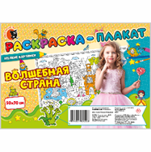 | Раскраска-плакат "Волшебная страна" (50*70, мелкие картинки) | Рудковская Т.М. | 481-4204-0002-63 | 2024 | 1 | - | 92.40 | Волшебная страна
43 | 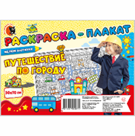 | Раскраска-плакат "Путешествие по городу" (50*70, мелкие картинки) | Рудковская Т.М. | 481-4204-0002-70 | 2024 | 1 | - | 92.40 | Путешествие по городу
Развивающие издания
44 |  | Волшебные странички. Формы | Слюсар Ю.В. | 978-985-7196-67-8 | 2025 | 20 | О | 320 | Формы
45 |  | Волшебные странички. Цвета | Слюсар Ю.В. | 978-985-7196-61-6 | 2025 | 20 | О | 320 | Цвета
46 | 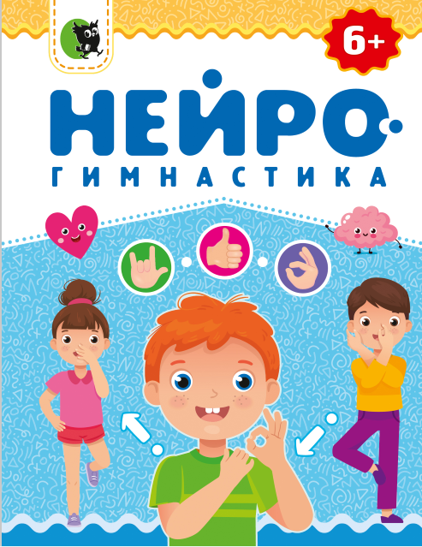 | НОВИНКА Нейрогимнастика | Симоненко С.В. | 978-985-7196-68-5 | 2026 | 56 | О | 320 | Нейрогимнастика
47 | 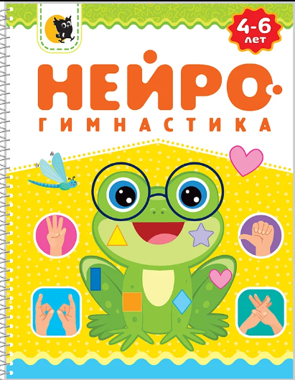 | НОВИНКА Нейрогимнастика: для детей 4-6 лет | Симоненко С.В. | 978-985-7196-79-1 | 2026 | 40 | О | 320 | Нейрогимнастика 4-6
48 | 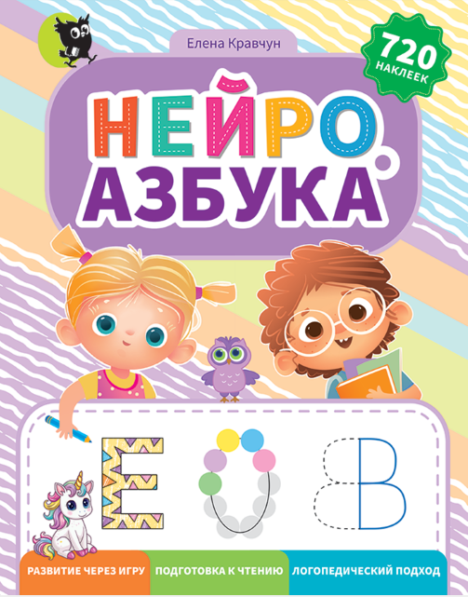 | Нейроазбука: развивающее пособие (логопедический подход, 2 листа наклеек) | Кравчун Е.В. | 978-985-7196-63-0 | 2025 | 72 | О | 350.00 | Нейроазбука
49 | 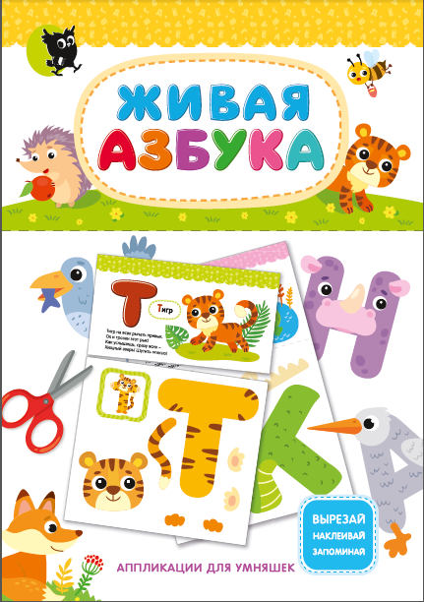 | Живая азбука: аппликации для умняшек | Ю.В. Слюсар | 978-985-7196-64-7 | 2025 | 68 | О | 294.00 | Живая азбука
50 |  | Активити Каваи "Котята и друзья" (+200 кавайных наклеек) | Фигус В. | 978-985-7196-27-2 | 2024 | 64 | О | 524.00 | Котята и друзья
51 |  | Активити Каваи "Авокадо и друзья" (+200 кавайных наклеек) | Фигус В. | 978-985-7196-28-9 | 2024 | 64 | О | 524.00 | Авокадо и друзья
52 |  | Карточки для новорожденных (0-6 мес). 32 картинки. Разработано логопедом | Кравчун Е.В. | 481-4204-0002-87 | 2024 | 32 | - | 154.00 | Карточки для новорожденных
53 | 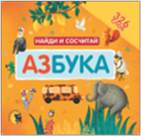 | Азбука. Найди и сосчитай | Ред.- сост. Гастева Ю.В. | 978-985-7196-17-3 | 2024 | 23 | П | 346.50 | Азбука
54 | 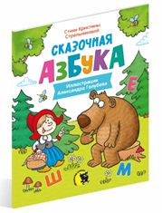 | Сказочная азбука | Стрельникова К. | 978-985-7196-01-2 | 2025 | 32 | П | 340.00 | Сказочная азбука
55 | 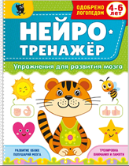 | Нейротренажёр. Упражнения для развития мозга для детей 4-6 лет | Симоненко С.В. | 978-985-7196-29-6 | 2025 | 40 | О | 320.00 | Нейротренажер
56 | 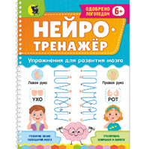 | Нейротренажер. Упражнения для развития мозга | Симоненко С.В. | 978-985-7196-18-0 | 2024 | 56 | О | 320.00 | Нейротренажер
57 | 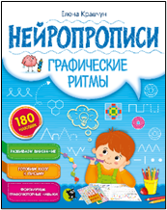 | Нейропрописи. Графические ритмы | Кравчун Е.В. | 978-985-7196-04-3 | 2023 | 20 | О | 194.00 | Графические примеры
58 | 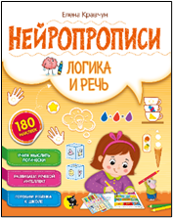 | Нейропрописи. Логика и речь | Кравчун Е.В. | 978-985-7196-05-0 | 2023 | 20 | О | 194.00 | Логика и речь
59 | 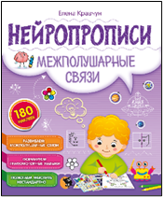 | Нейропрописи. Межполушарные связи | Кравчун Е.В. | 978-985-7196-07-4 | 2023 | 20 | О | 194.00 | Межполушарные связи
60 | 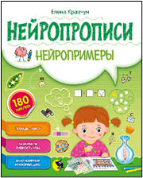 | Нейропрописи. Нейропримеры | Кравчун Е.В. | 978-985-7196-06-7 | 2023 | 20 | О | 194.00 | Нейропримеры
Интерактивные издания
61 | 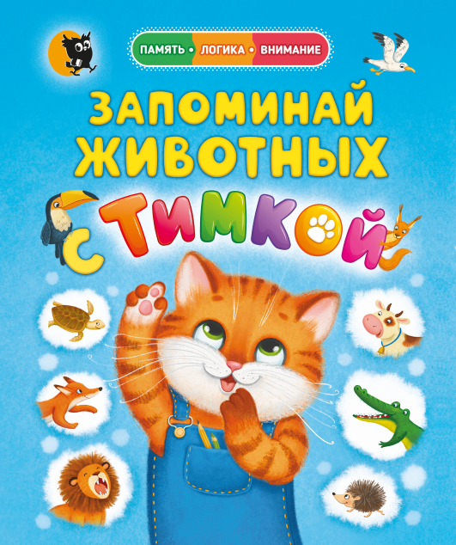 | НОВИНКА Виммельбух Запоминай животных с Тимкой | Слюсар Ю.В. | 978-985-7196-73-9 | 2026 | 24 | О | 320.00 | Тимка
62 | 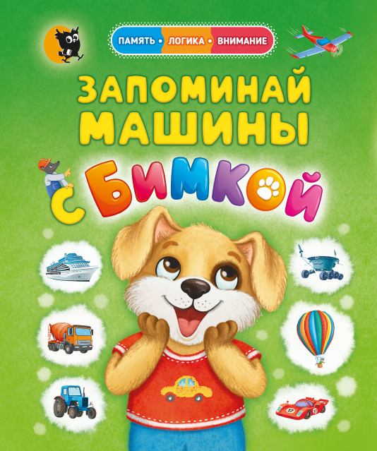 | НОВИНКА Виммельбух Запоминай машины с Бимкой | Слюсар Ю.В. | 978-985-7196-74-6 | 2026 | 24 | О | 320.00 | Бимка
63 |  | Адвент-календарь для девочек. 10 дней до Дня рождения | В. Повколас | 978-985-7196-55-5 | 2025 | 32 | О | 294 | 10 дней до Дня Рождения
64 | 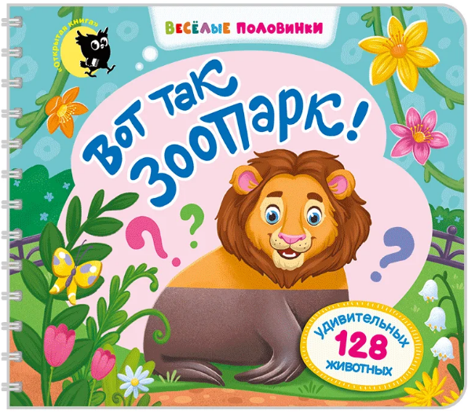 | Веселые половинки. Вот так зоопарк! | Слюсар Ю.В. | 978-985-7196-58-6 | 2025 | 32 | О | 294 | Веселые половинки. Зоопарк
65 | 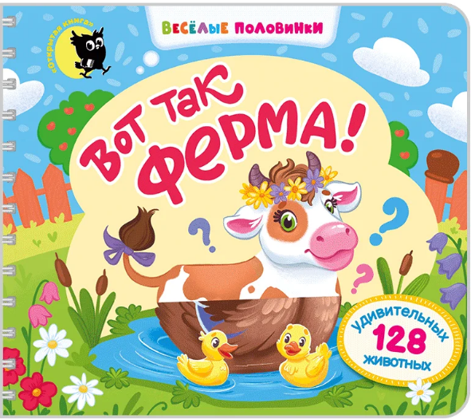 | Веселые половинки. Вот так ферма! | Слюсар Ю.В. | 978-985-7196-43-2 | 2025 | 32 | О | 294 | Веселые половинки. Ферма
66 | 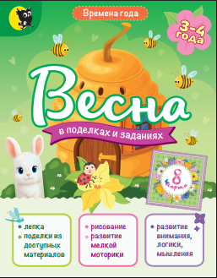 | НОВИНКА Весна в поделках и заданиях в серии "Времена года" | Симоненко С.В. | 978-985-7196-76-0 | 2026 | 48 | О | 294 | Весна
67 | 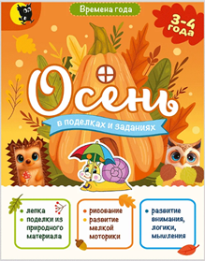 | Осень в поделках и заданиях в серии "Времена года" | Симоненко С.В. | 978-985-7196-54-8 | 2025 | 48 | О | 294 | Осень
68 |  | Зима в поделках и заданиях в серии "Времена года" | Симоненко С.В. | 978-985-7196-62-3 | 2025 | 48 | О | 294 | Зима
69 |  | Приключения Одиссея | Гастева Ю.В. | 978-985-7151-72-1 | 2020 | 17 | О | 210.00 | Одиссей
70 |  | Приключения Тесея | Гастева Ю.В. | 978-985-7151-73-8 | 2020 | 20 | О | 210.00 | Тесей
71 |  | Театр сказок Братьев Гримм (4 сказки) | Мовчанская В.А. | 481-4204-0001-26 | 2019 | 20 | О | 246.40 | Театр сказок Братьев Гримм
72 |  | Театр сказок Ганса Христиана Андерсена (3 сказки) | Мовчанская В.А. | 481-420-4000-133 | 2019 | 20 | О | 246.40 | Театрс сказок Андерсона
73 |  | Театр сказок Шарля Перро (4 сказки) | Мовчанская В.А. | 481-420-4000-119 | 2019 | 20 | О | 246.40 | Театр сказок Шарля Перро
Подготовка к школе, учебные и развивающие пособия для младших школьников
74 |  | Логика и внимание: развивающие задания 6+ | Симоненко С.В. | 978-985-7196-39-5 | 2025 | 80 | О | 294.00 | Логика и внимание
75 |  | Я учусь считать | В. Козырь | 978-985-7196-42-5 | 2025 | 61 | О | 294.00 | Я учусь считать
76 |  | Учим таблицу сложения в школе. Волшебная тетрадь-самоучитель | Литовчик Н.Н. | 978-985-24-0688-8 | 2025 | 32 | О | 196.80 | Учим таблицу сложения в школе
77 |  | Занимтельное списывание. Тренажер по русскому языку, 2 класс | Жук Л.В. | 978-958-24-0714-4 | 2025 | 50 | O | 196.80 | Занимательное списывание
78 |  | Скорочтение и развитие памяти | Симоненко С.В. | 978-985-7196-23-4 | 2025 | 136 | 0 | 569.80 | Скорочтение
79 |  | Подготовка к школе. Рабочая тетрадь. | Пропушняк Л.В. | 978-985-7196-15-9 | 2023 | 116 | О | 523.60 | Подготовка к школе
80 |  | Добрые тексты для первого чтения | Красницкая А. | 978-985-24-0715-1 | 2025 | 50 | О | 294.00 | Добрые тексты
81 |  | Буквы, слоги и слога: чтение от А до Я | Зеленко С.В. | 978-985-7196-32-6 | 2025 | 64 | О | 294.00 | Буквы, слоги и слога
82 |  | Я учу буквы | В. Козырь | 978-985-7196-30-2 | 2025 | 65 | О | 294.00 | Я учу буквы
83 |  | Нескладаная чытанка па складах | Маслянкова П. | 978-985-24-0711-3 | 2025 | 16 | О | 294.00 | Нескладаная чытанка па складах
84 |  | Учим таблицу сложения: волшебная тетрадь-самоучитель по математике. | Литовчик Н.Н. | 978-985-24-0573-7 | 2023 | 29 | О | 177.10 | Учим таблицу сложения
85 |  | Контрольное списывание. 1 класс | Володовская Т.Н. | 978-985-24-0601-7 | 2024 | 24 | О | 114.80 | Контрольное списывание 1
86 |  | Контрольное списывание. Переходим во 2 класс | Володовская Т.Н. | 978-985-24-0638-3 | 2024 | 24 | О | 114.80 | Контрольное списывание 2
87 |  | Контрольное списывание. Переходим в 3 класс | Володовская Т.Н. | 978-985-24-0592-8 | 2024 | 24 | О | 114.80 | контрольное списывание 3
88 |  | Читаем сами. 1 класс | Третьякевич Н.В. | 978-985-24-0637-6 | 2023 | 104 | О | 207.90 | Читаем сами
89 |  | Буковка. Тетрадь-тренажер. 1 класс | Пропушняк Л.В. | 978-985-24-0567-6 | 2023 | 64 | О | 138.60 | Буковка
90 |  | Математические прописи: тетрадь-тренажёр. 1 класс | Володовская Т.Н. | 978-985-24-0581-2 | 2023 | 24 | О | 114.80 | Математические прописи
91 |  | Читаю и понимаю. 1 класс. Мотивирующий дневничок с текстами для уроков внеклассного чтения | Корж Е.Ф., Лешкевич И.Г. | 978-985-24-0578-2 | 2023 | 49 | О | 138.60 | Читаю и понимаю
Английский язык для детей
92 |  | НОВИНКА Многоразовые карточки. Первые английские слова (10 тем) | Левитина Е.И. | 481-420-400-1369 | 2026 |  | о | 300.00
93 |  | Английский алфавит. Набор обучающих карточек (26 карточек) | Слюсар Ю.В. | 481-258-6004-40-4 | 2025 | 26 | О | 220.00 | Английский алфаваит. Набор обучающих карточек
94 |  | Первые английские слова: Словарь в картинках (10 плакатов А4 в папке) | Левитина Е.И. | 481-420-4000-21-8 | 2024 | 10 | О | 315.70 | Первые английские слова
95 |  | Английский язык. Step 1. Алфавит. (Английские прописи) | Ровбель И.И. | 978-985-24-0530-0 | 2023 | 56 | О | 224.00 | Английский язык. Step 1
96 |  | Английский язык. Step 2. Basic vocabulary. Activity book. | Ровбель И.И. | 978-985-24-0563-8 | 2023 | 64 | О | 294.00 | Английский язык. Step 2
97 |  | Английский язык. Step 3. Learning to read. Activity book. | Ровбель И.И. | 978-985-24-0628-4 | 2024 | 72 | О | 294.00 | Английский язык. Step 3
98 |  | Английский язык. Step 4. Базовая грамматика. Activity book | Ровбель И.И. | 978-985-24-0794-6 | 2025 | 72 | О | 310 | Английский язык. Step 4

